Teoria simpson 1.3
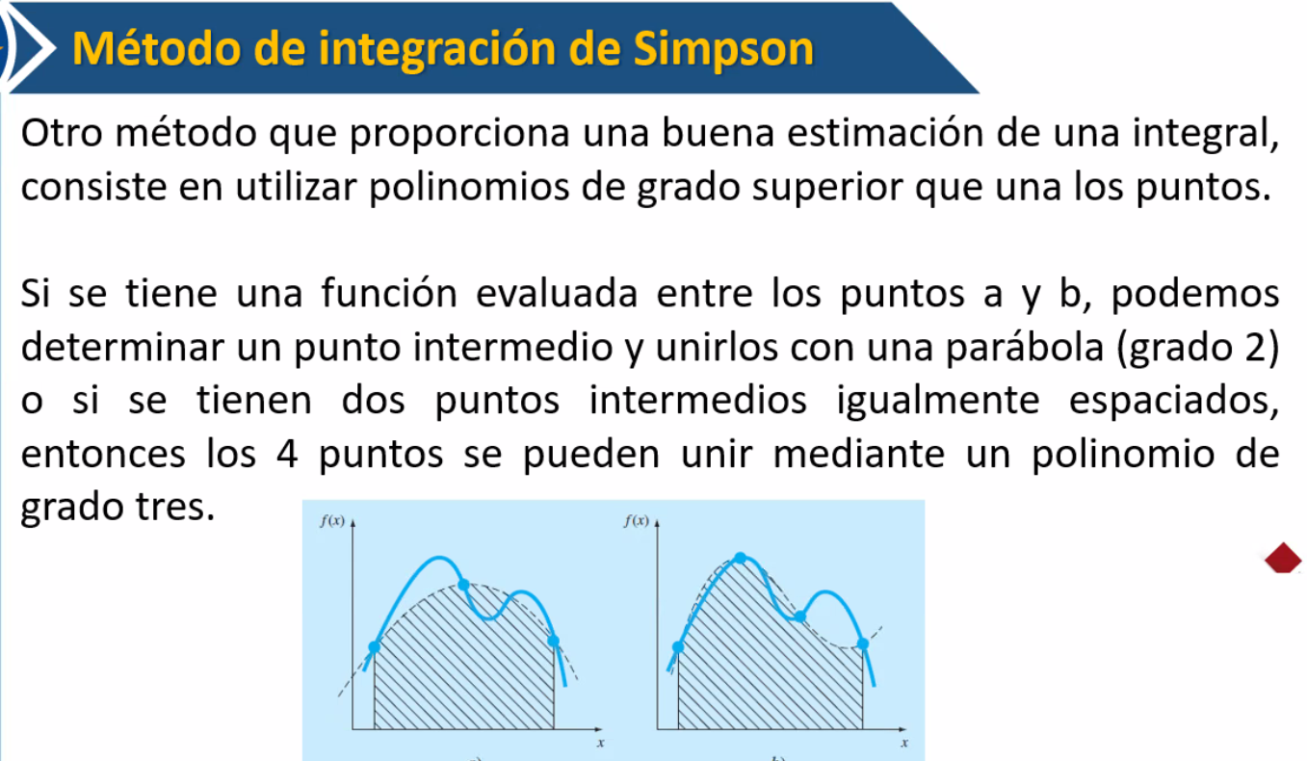

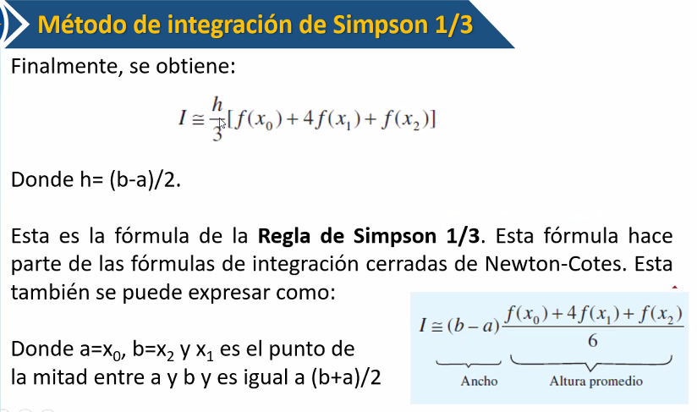

Ejer 1
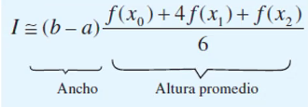

b | 0.8
a | 0

X0 | 0 | F(x0) | 0.2
x1 | 0.4 | F(x1) | 2.456
x2 | 0.8 | F(x2) | 0.232

I | 1.3674666667

Valor real | 1.640533

Ea | 16.644976561 | %

Ejer 2
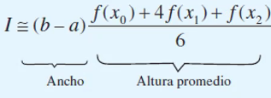

a | -2
b | 4

x0 | -2 | F(x0) | -29
x1 | 1 | F(x1) | -2
x2 | 4 | F(x2) | 1789

I | 1752

Teoria simpson 1.3 multi.
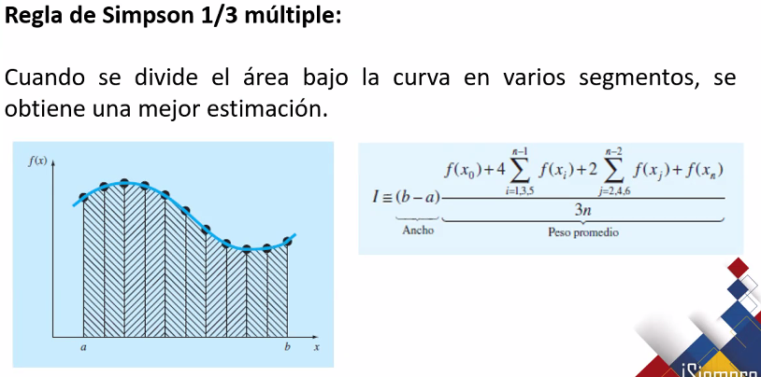

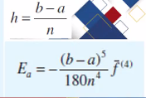

Ejer 3
n | 4
a | 0
b | 0.8
h | 0.2
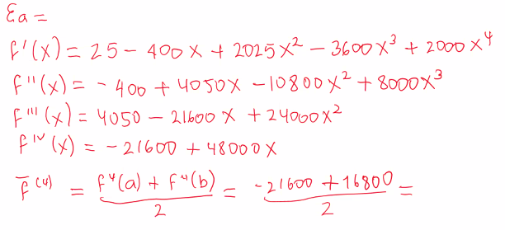
x0 | 0 | F(x0) | 0.2 | → | F(X0)
x1 | 0.2 | F(x1) | 1.288 | → | impar
x2 | 0.4 | F(x0) | 2.456 | → | par
x3 | 0.6 | F(x1) | 3.464 | → | impar
x4 | 0.8 | F(x0) | 0.232 | → | F(xn)

∑ impar | 4.752
∑ par | 2.456

I | 1.6234666667
valor real | 1.640533

Ea | 1.0402919864
Ea nuevo | 0.017066666667

Ejer 4
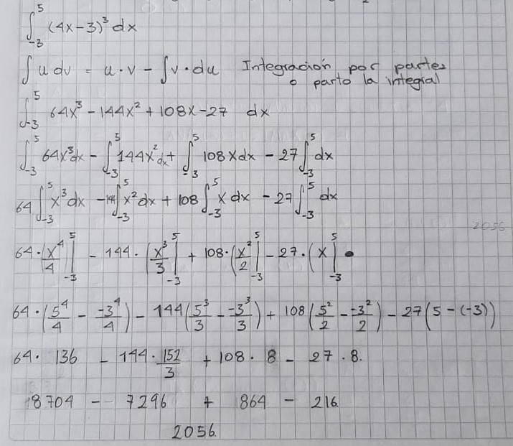

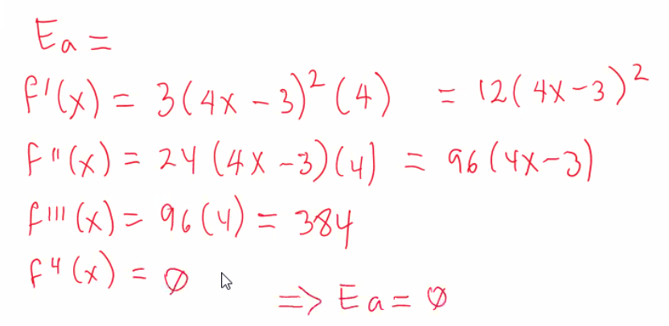
n | 4 | simson multiple
a | -3
b | 5
h | 2

x0 | -3 | F(x0) | -3375 | → | F(x0)
x1 | -1 | F(x1) | -343 | → | impar
x2 | 1 | F(x2) | 1 | → | par
x3 | 3 | F(x3) | 729 | → | impar
x4 | 5 | F(x4) | 4913 | → | F(xn)

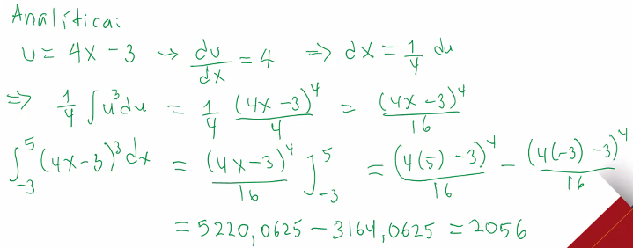
∑ impar | 386
∑ par | 1

I | 2056
valor real | 2056

Ea normal | 0
Ea nuevo | 0 |  | derivada 4 | 0

Teoria simpson 3.8
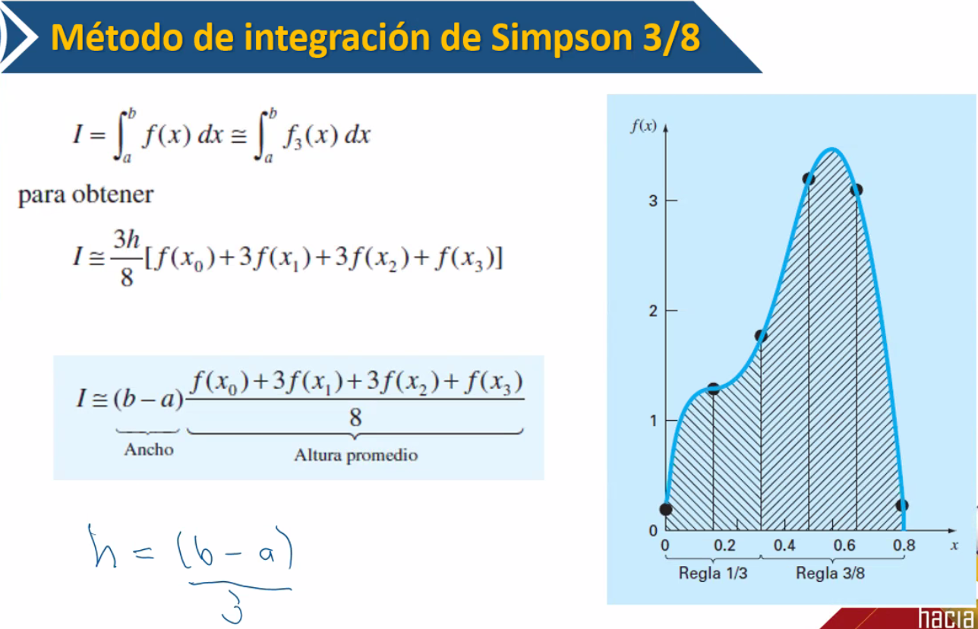

Ejercicio
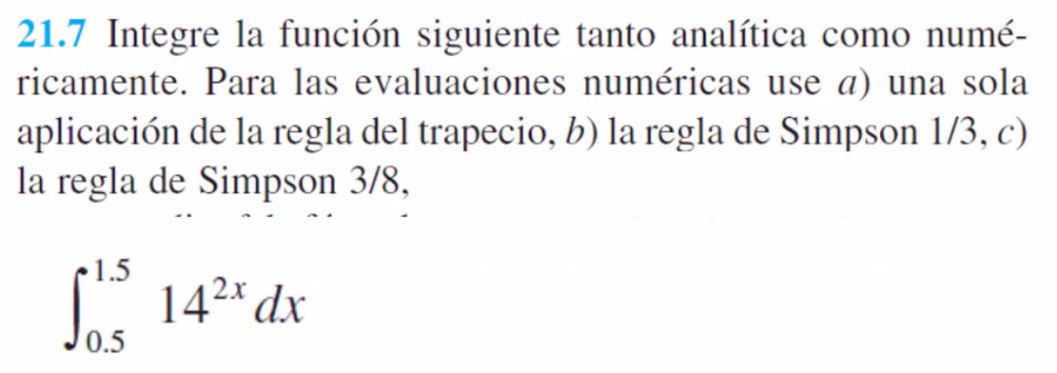

a | 0.5
b | 1.5

Regla simpson 1/3 multivariable |  |  |  |  | regla de 1/3 |  |  | regla simpson 3/8
Regla del trapecio

h | 0.1 |  |  |  | h | 0.5 |  | h | 0.33333333333
n | 10
 |  |  |  |  | n | X | F(x) | n | X | F(x)
n | X | F(x) |  |  | 0 | 0.5 | 14 | 0 | 0.5 | 14
0 | 0.5 | 14 | → | F(x0) | 1 | 1 | 196 | 1 | 0.83333333333 | 81.32300027
1 | 0.6 | 23.733054843 | → | impar | 2 | 1.5 | 2744 | 2 | 1.1666666667 | 472.38788378
2 | 0.7 | 40.232706584 | → | par |  |  |  | 3 | 1.5 | 2744
3 | 0.8 | 68.203216561 | → | impar | I | 590.33333333
4 | 0.9 | 115.61933422 | → | par | valor real | 517.230143 |  | I | 552.39158152
5 | 1 | 196 | → | impar |  |  |  | valor real | 517.230143
6 | 1.1 | 332.2627678 | → | par | Ea normal | 14.133590496
7 | 1.2 | 563.25789218 | → | impar |  |  |  | Ea normal | 6.7980257906
8 | 1.3 | 954.84503185 | → | par
9 | 1.4 | 1618.6706791 | → | impar
10 | 1.5 | 2744 | → | F(xn)

∑ impar | 2469.8648427
∑ par | 1442.9598405

I | 517.44596839
valor real | 517.230143

Ea normal | 0.041727148414
Ea nuevo

